Sheet1
연예인 협찬 페이지 _ 모바일

모바일 예시 시안 | PC이미지
 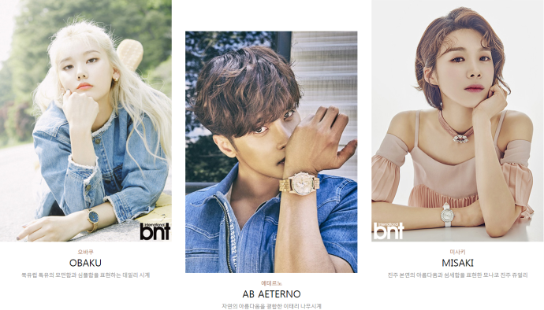 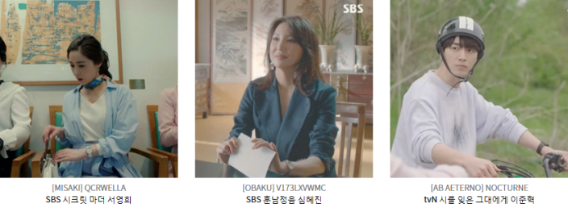

 | → 모바일 3개씩 노출 / 이미지 수량 동일 진행

 | PC이미지
 | 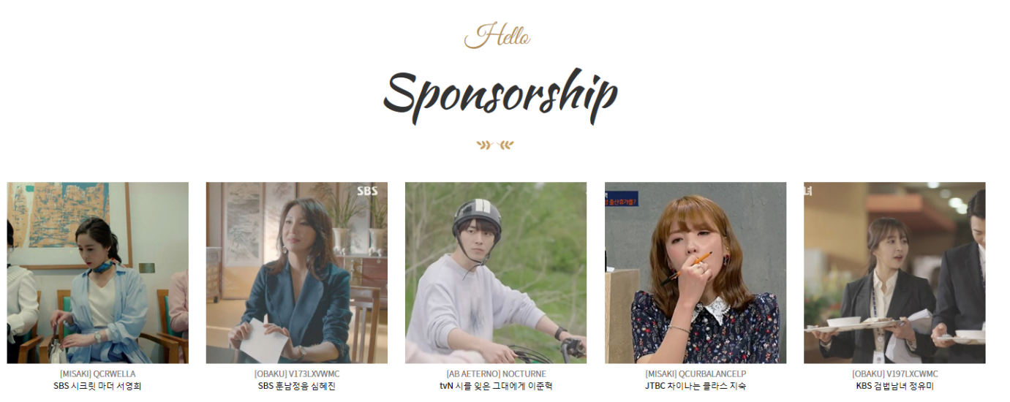

 | (스크롤 형식) → 모바일 상단 롤링과 동일하게 3개씩 노출 / 이미지 수량 또한 동일 진행

